Накладная-№3
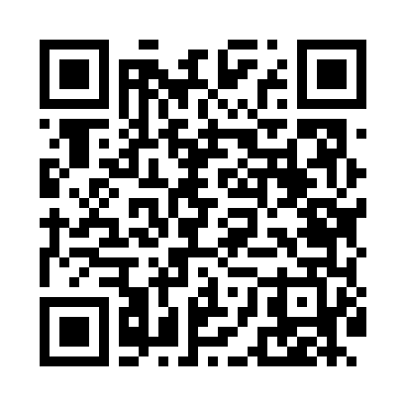
Номер товарно-транспортной накладной: |  |  | Торговый представитель: Kamol aka
Поставщик: Toshkent falcon fly 2 |  |  | Телефон торгового представителя: +998979626299
Дата отгрузки: 26.10.2025 |  |  | Контрагент: Dona zakass
Дата консигнации: |  |  | Адрес:
Доставщик: |  |  | Телефон:
Телефон доставщика:
Время заказа: 26.10.2025 16:35:32
№ | Штрих-код | Название товаров (работ,услуг) | Количество | Количество в кейсе | Цена | Сумма
 |  |  | 520 |  |  | 623.6
1 | 6934163000048 | Мусорное ведро из коррозионностойкой стали A1 6 DB-99-4 | 4 | 4 коробка | 32 | 128
2 | 6805019698446 | Коврики сервировочные пластмассовая 38*38 DB- 98-44 | 510 | 1 коробка, 150 шт. | 0.80 | 408
3 | 6805019698941 | Коврики напольные для ванной комнаты 50*80 DB -98-94 | 1 | 1 шт. | 9 | 9
4 | 6932654860072 | Разделочная доска пластмассовая PE50*3.5CM DB -29-46 | 2 | 2 шт. | 19.90 | 39.80
5 | 2017024483113 | Металический Бак 45cm 70L (4,2 mm) DB-6-32 | 1 | 1 шт. | 30 | 30
6 | 6805019698743 | Коврик для ванны, 54×85 см, DB-98-74 | 2 | 2 шт. | 4.40 | 8.80
Итого: 623.6$|->UZS: 7,795,000.00

